Lookups
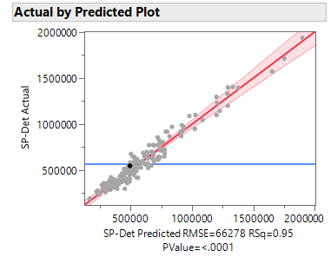
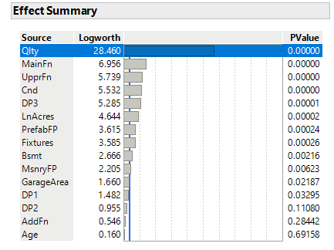
 |  |  |  |  | Sales | Count of Parcel | Average of Unadj Ratio | Adj
 |  |  |  |  | YN1 | 191 | 1.0248793093 | 0.9757
 |  |  |  |  | Grand Total | 191 | 1.0248793093

 |  |  |  |  | Sales | Count of Parcel | Average of Unadj Ratio | Adj | Sales | Count of Parcel | Average of Unadj Ratio | Adj
 |  |  |  |  | L |  |  | 1 | SL |  |  | 1
 |  |  |  |  | F- |  |  | 1 | VP |  |  | 1
 |  |  |  |  | F |  |  | 1 | PR |  |  | 1
 |  |  |  |  | F+ |  |  | 1 | FR |  |  | 1
 |  |  |  |  | A | 15 | 0.99530587355 | 1.0047 | AV | 55 | 1.0333973141 | 0.9677
 |  |  |  |  | A+ | 18 | 1.1723431966 | 0.853 | GD | 65 | 1.0221518112 | 0.9783
 |  |  |  |  | G | 71 | 1.0120197352 | 0.9881 | VG | 32 | 1.0258497992 | 0.9748
 |  |  |  |  | G+ | 26 | 1.0183908172 | 0.9819 | EX | 39 | 1.016616269 | 0.9837
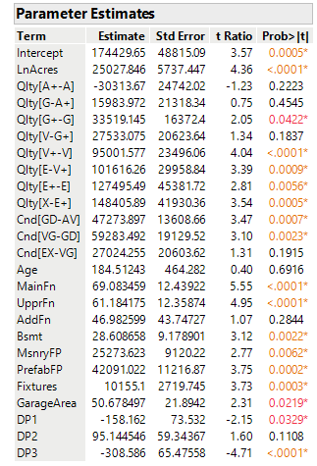
 |  |  |  |  | V | 24 | 1.0169390349 | 0.9833 | Grand Total | 191 | 1.0248793093 | 0.9757
 |  |  |  |  | V+ | 17 | 0.99494589693 | 1.0051
 |  |  |  |  | E | 8 | 1.0048038603 | 0.9952
 |  |  |  |  | E+ | 5 | 1.0053609253 | 0.9947
 |  |  |  |  | X | 7 | 1.0003953405 | 0.9996
 |  |  |  |  | Grand Total | 191 | 1.0248793093 | 0.9757

 |  |  |  |  | Sales | Count of Parcel | Average of Unadj Ratio | Adj | Sales | Count of Parcel | Average of Unadj Ratio | Adj
 |  |  |  |  | 0 | 0 | 1 | 1 | 500 |  |  | 1
 |  |  |  |  | 10 | 27 | 1.0094624901 | 0.9906 | 1000 |  |  | 1
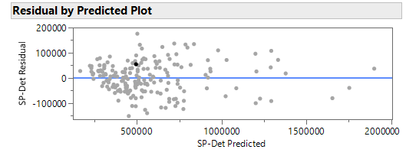
 |  |  |  |  | 20 | 22 | 1.0256464468 | 0.975 | 1500 | 17 | 0.99385049808 | 1.0062
 |  |  |  |  | 30 | 21 | 0.99409168659 | 1.0059 | 2000 | 38 | 1.0091268202 | 0.991
 |  |  |  |  | 40 | 18 | 1.0907195711 | 0.9168 | 2500 | 41 | 1.0701881586 | 0.9344
 |  |  |  |  | 50 | 33 | 0.98495636254 | 1.0153 | 3000 | 31 | 1.0716692827 | 0.9331
 |  |  |  |  | 60 | 35 | 1.0278303119 | 0.9729 | 3500 | 23 | 1.0038240772 | 0.9962
 |  |  |  |  | 70 | 22 | 1.0516168487 | 0.9509 | 4000 | 25 | 0.96712788444 | 1.034
 |  |  |  |  | 80 | 6 | 0.97690687291 | 1.0236 | 4500 | 4 | 0.99123089208 | 1.0088
 |  |  |  |  | 90 | 1 | 0.96028776978 | 1.0414 | 5000 | 6 | 0.99511590494 | 1.0049
 |  |  |  |  | 100 | 3 | 1.1155015402 | 0.8965 | 5500 | 2 | 1.1023281199 | 0.9072
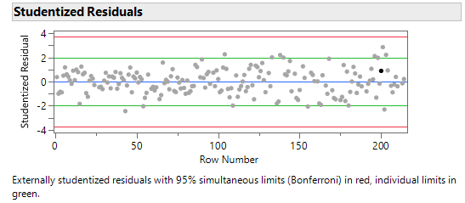
 |  |  |  |  | 110 | 3 | 1.2139787102 | 0.8237 | 6000 | 1 | 0.95119453925 | 1.0513
 |  |  |  |  | Grand Total | 191 | 1.0248793093 | 0.9757 | 7500 | 1 | 1.0475882353 | 0.9546
 |  |  |  |  |  |  |  |  | 9500 | 1 | 1.0232992701 | 0.9772
 |  |  |  |  |  |  |  |  | 11500 | 1 | 0.9817 | 1.0186
 |  |  |  |  |  |  |  |  | Grand Total | 191 | 1.0248793093 | 0.9757

Term | Estimate | Std Error | t Ratio | Prob>|t|
Intercept | 174429.65 | 48815.09 | 3.57 | 0.0005
LnAcres | 25027.846 | 5737.447 | 4.36 | <.0001
Days Prior to Assessment
DP1 | -158.162 | 73.532 | -2.15 | 0.0329
DP2 | 95.144546 | 59.34367 | 1.6 | 0.1108
DP3 | -308.586 | 65.47558 | -4.71 | <.0001
Quality
L | -347405.77422
F- | -285132.30223
F | -222858.83024
F+ | -160585.35824
A | 0
A+ | 30313.66692
G | -14329.69474
G+ | 19189.450408
V | 46722.525125
V+ | 141724.10243
E | 243340.36396
E+ | 370835.85488
X | 519241.74659
Condition
SL | -181162.40077
VP | -135159.55835
PR | -89156.715934
FR | -43153.873517
AV | 0
GD | 47273.897095
VG | 106557.38887
EX | 133581.64413
Age | 184.51243 | 464.282 | 0.4 | 0.6916
MainFn | 69.083459 | 12.43922 | 5.55 | <.0001
UpprFn | 61.184175 | 12.35874 | 4.95 | <.0001
AddFn | 46.982599 | 43.74727 | 1.07 | 0.2844
Bsmt | 28.608658 | 9.178901 | 3.12 | 0.0022
MsnryFP | 25273.623 | 9120.22 | 2.77 | 0.0062
PrefabFP | 42091.022 | 11216.87 | 3.75 | 0.0002
Fixtures | 10155.1 | 2719.745 | 3.73 | 0.0003
GarageArea | 50.678497 | 21.8942 | 2.31 | 0.0219

